关系图
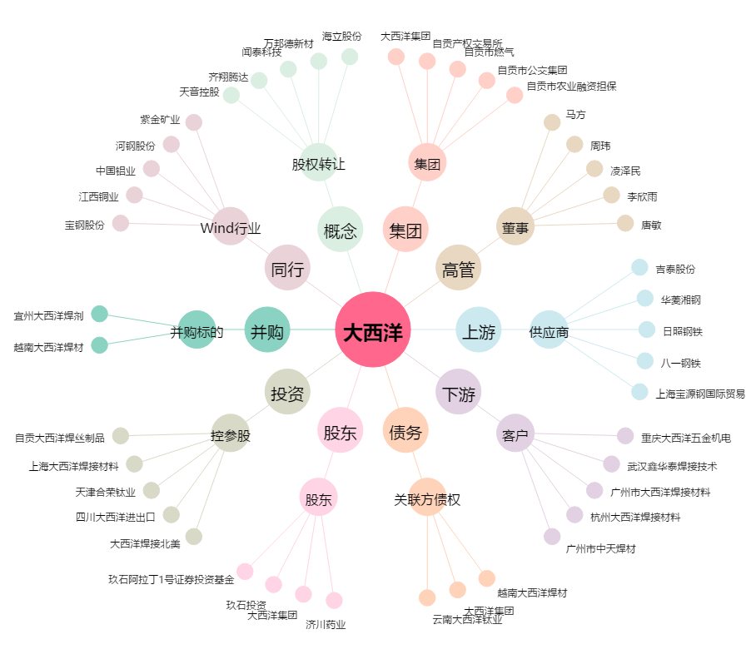
大西洋[600558.SH] - 关系概览图

